Munka1
 |  | ÚJ HEVEDEREK! – Bővült a rakományrögzítős kínálatunk
CIKKSZÁM | TERMÉKFOTÓ | MEGNEVEZÉS | TERMÉKLEÍRÁS
SLH5266 | 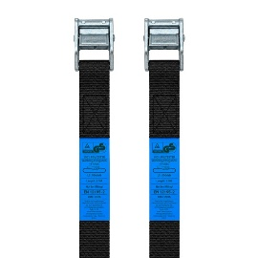 | Csomagrögzítő spanifer | 500 kg | 2,5 m | 2 darab | Kompakt rakományrögzítő hevederszett kisebb és közepes méretű terhek biztonságos rögzítéséhez. A készlet 2 db, egyenként 2,5 m hosszú és 25 mm széles, 100% poliészter hevedert tartalmaz, 500 kg névleges rögzítési kapacitással. A gyors rögzítést cinkötvözet csat biztosítja. TÜV/GS tanúsítvánnyal rendelkezik, és megfelel az EN 12195-2 szabvány követelményeinek.
SLH5273 | 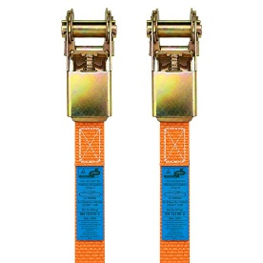 | Racsnis csomagrögzítő spanifer | 800 kg | 5 m | Megbízható racsnis rakományrögzítő heveder kisebb és közepes méretű terhek biztonságos rögzítéséhez. Az 5 m hosszú, 25 mm széles, 100% poliészter heveder névleges rögzítési kapacitása 800 kg. A gyors és stabil feszítést sárgára horganyzott racsnis mechanizmus biztosítja. TÜV/GS tanúsítvánnyal rendelkezik, és megfelel az EN 12195-2 szabvány követelményeinek.
SLH5280 | 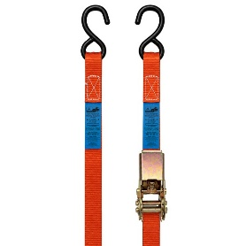 | Racsnis csomagrögzítő spanifer | kampós | 400 kg | 5 m | 2 darab | Megbízható racsnis rakományrögzítő heveder kisebb és közepes méretű terhek biztonságos rögzítéséhez. Az 5 m hosszú, 25 mm széles, 100% poliészter heveder névleges rögzítési kapacitása 400 kg. A stabil feszítést racsnis mechanizmus, a biztos csatlakozást sárgára horganyzott S-kampók segítik. TÜV/GS tanúsítvánnyal rendelkezik, és megfelel az EN 12195-2 szabvány követelményeinek.
SLH5235 | 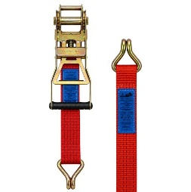 | Racsnis rakományrögzítő spanifer | komplett | erősített | ERGO | 5 t | 8 m | Professzionális, nagy teherbírású ERGO racsnis rakományrögzítő heveder áruk és rakományok biztonságos rögzítéséhez szállítás és fuvarozás során. Az 50 mm széles, 100% poliészterből készült heveder 8, 10 és 12 méteres hosszúságban érhető el, névleges rögzítési kapacitása (LC) 2500 kg, szakítószilárdsága 5000 kg, a hevederszalag szakítószilárdsága pedig 7500 kg. Az ergonomikus kialakítású racsnis feszítőszerkezet kényelmes és hatékony kezelést tesz lehetővé, míg a sárgára horganyzott dupla J-kampók stabil csatlakozást biztosítanak. A termék SHF értéke 50 daN, STF értéke 500 daN, nyúlása 5% alatti. TÜV/GS tanúsítvánnyal rendelkezik, kialakítása megfelel az EN 12195-2 szabvány követelményeinek.
SLH5242 | 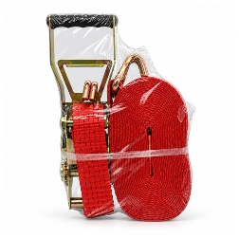 | Racsnis rakományrögzítő spanifer | komplett | erősített | ERGO | 5 t | 10 m
SLH5259 | 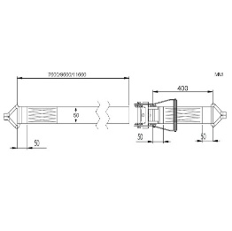 | Racsnis rakományrögzítő spanifer | komplett | erősített | ERGO | 5 t | 12 m
SLH5051 | 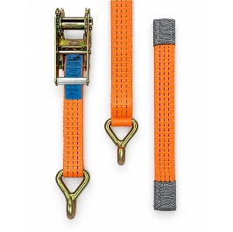 | Racsnis kerékrögzítő spanifer | két pontos | 3 t | 35 mm | 3,3 m | Racsnis kerékrögzítő heveder járművek biztonságos rögzítéséhez autószállítás és tréleres fuvarozás során. A 3,3 m hosszú, 35 mm széles poliészter heveder névleges rögzítési kapacitása 1500 kg, a stabil rögzítést racsnis mechanizmus és dupla J-kampók biztosítják. TÜV/GS tanúsítvánnyal rendelkezik, és megfelel az EN 12195-2 szabványnak.
SLH3880 | 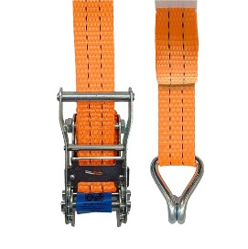 | Racsnis rakományrögzítő spanifer | komplett | 2 t | 4 m | Professzionális, nagy teherbírású racsnis rakományrögzítő heveder áruk és rakományok biztonságos rögzítéséhez szállítás és fuvarozás során. A 35 mm széles, 100% poliészterből készült heveder 4, 6 és 8 méteres hosszúságban érhető el, névleges rögzítési kapacitása (LC) 1000 kg, szakítószilárdsága 2000 kg, a hevederszalag szakítószilárdsága pedig 3000 kg. A stabil és gyors rögzítést acél racsnis feszítőszerkezet és sárgára horganyzott dupla J-kampók biztosítják. A termék SHF értéke 50 daN, STF értéke 150 daN, nyúlása 5% alatti. TÜV/GS tanúsítvánnyal rendelkezik, kialakítása megfelel az EN 12195-2 szabvány követelményeinek.
SLH3897 | 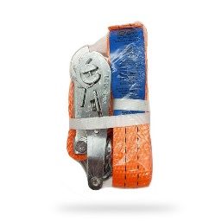 | Racsnis rakományrögzítő spanifer | komplett | 2 t | 6 m
SLH3903 | 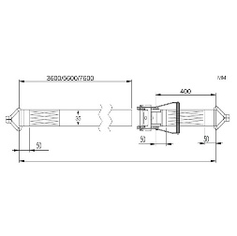 | Racsnis rakományrögzítő spanifer | komplett | 2 t | 8 m
SLH6650 | 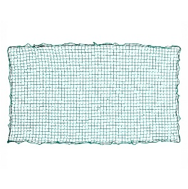 | Rakományrögzítő háló | 150 x 250cm | Rakományrögzítő háló kamionok, teherautók és egyéb haszongépjárművek darabos áruinak, csomagjainak és könnyebb rakományainak biztonságos rögzítésére. A zöld színű háló 150 × 250 cm, 400 × 250 cm és 600 × 350 cm méretben érhető el, nagy szakítószilárdságú, 3 mm átmérőjű polipropilén kötélből készül, 30 mm-es hálószemmérettel. A teljes kerületén körbefutó elasztikus gumikötél megkönnyíti a rakományhoz és a rögzítési pontokhoz történő igazítást, valamint stabil felfekvést biztosít használat közben. Strapabíró kivitele rendszeres szállítási és fuvarozási feladatokhoz egyaránt alkalmas.
SLH6674 | 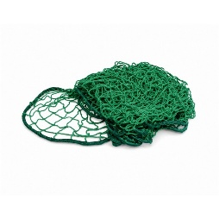 | Rakományrögzítő háló | 400 x 250cm
SLH6667 | 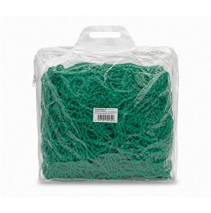 | Rakományrögzítő háló | 600 x 350 cm

